tipi households
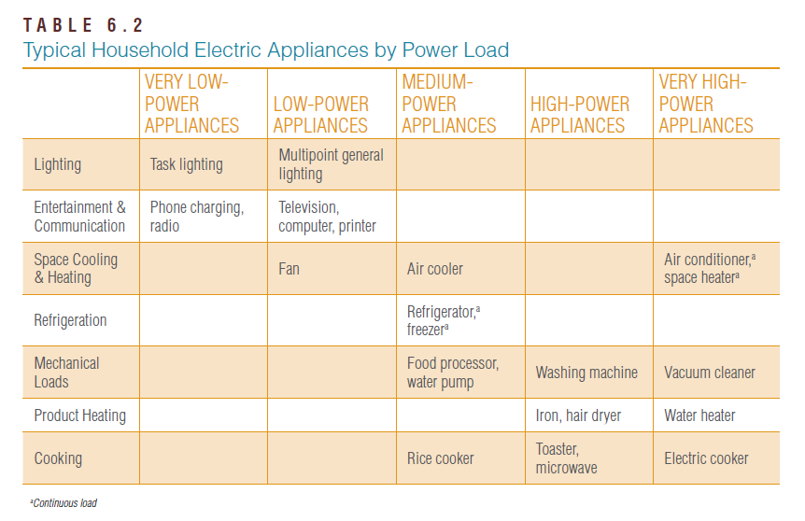
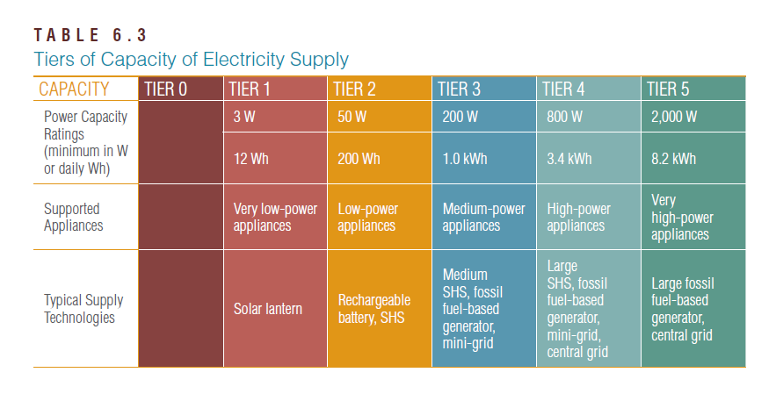
 | very low | low | medium | high | very high
lighting | task lighting | multipoint general lighting
entertainment & communication | phone charging | television, computer, printer
space cooling & heating |  | fan | air cooler |  | air conditioner, space heater
refrigeration |  |  | refrigerator, freezer
mechanical loads |  |  | food processor, water pump | washing machine | vacuum cleaner
product heating |  |  |  | iron, hair dryer | water heater
cooking |  |  | rice cooker | toaster, microwave | electric cooker
W | 3 | 50 | 200 | 800 | 2000
Wh | 12 | 200 | 1000 | 3400 | 8200

